Лист1
 |  | Согласовано:
 |  | Директор МУ "Школьное питание"
 |  | ____________________ Л.С. Павлова

 | МЕНЮ
 | на " 15 " апреля 2022 года

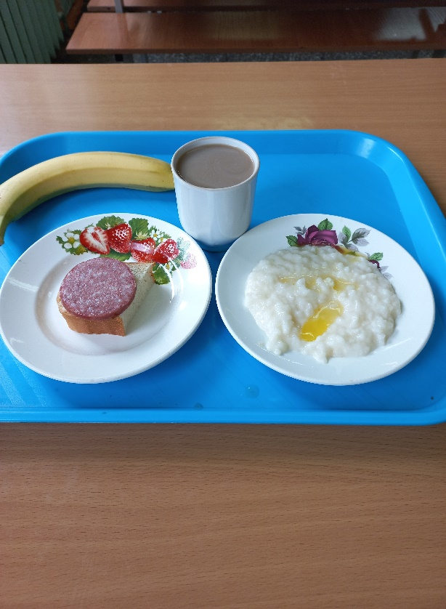
 | Прием пищи, наименование блюд | Масса порции (г) | Пищевые вещества (г) |  |  | Энергетическая ценность (ккал)

 |  |  | Б | Ж | У
 | ЗАВТРАК 1-4 класс
87 | Бутерброд с колбасой | 20/20 | 5.51 | 5.3 | 14.99 | 131
330 | Каша молочная рисовая с маслом сливочным | 150/5 | 3.75 | 8.85 | 24.10 | 192.00
422 | Кофейный напиток с молоком | 200 | 1.4 | 1.6 | 22.31 | 105
 | Банан | 210 | 3.2 | 1.1 | 44.1 | 201.6
 | Итого: |  | 13.86 | 16.85 | 105.50 | 629.60

 | ЗАВТРАК 5-11 класс
87 | Бутерброд с колбасой | 15/20 | 5.51 | 5.3 | 14.99 | 131
330 | Каша молочная рисовая с маслом сливочным | 150/5 | 3.75 | 8.85 | 24.10 | 192.00
422 | Кофейный напиток с молоком | 200 | 1.4 | 1.6 | 22.31 | 105
 | Банан | 210 | 3.2 | 1.1 | 44.1 | 201.6
 | Итого: |  | 13.86 | 16.85 | 105.50 | 629.60

